상품제안서
라이너 2WAY 써클형 보온 보냉백 | 상품코드: F31322

 |  |  |  |  |  |  | 02-412-0044 | www.easy1.co.kr
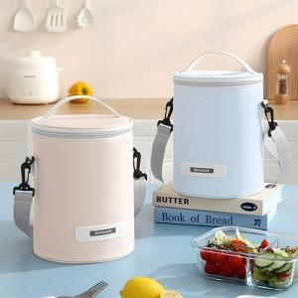

【상세/제작정보】 | <p><span style="font-size: 24pt;">​</span><span style="font-size: 10.6667px;"><span style="font-size: 24pt;">택배비 : 5,000원 별도 [25개입]</span><span style="font-size: 18pt;">​</span></span><span style="font-size: 8pt;">​</span></p>

【인쇄/포장옵션】 | 실크, 풀칼라 / OPP(비닐)

【공급단가】 | 수량 | 100~ | 300~ | 500~ | 1,000~ | 3,000~
*VAT별도 | 단가 | 5,400원 | 5,310원 | 5,170원 | 5,080원 | 4,950원

【상품 URL】 | https://easy1.co.kr:443/src/goods_detail.php?gdno=31322

